Sheet1
课程学习
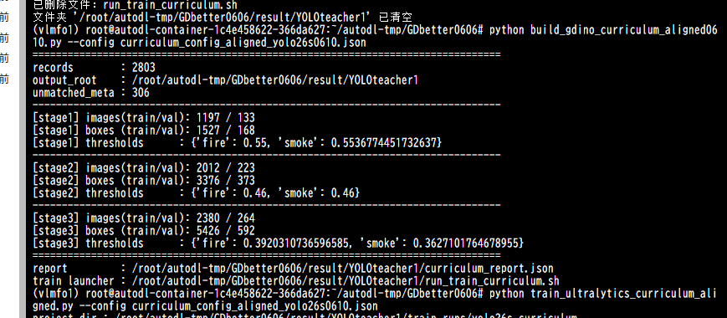



stage1

stage2

stage3

